상품제안서
필라그라베명함지갑B+프레스티지볼펜+리필 2종세트 | 상품코드: S17214

 |  |  |  |  |  |  | 02-713-8555 | www.synergygift.co.kr
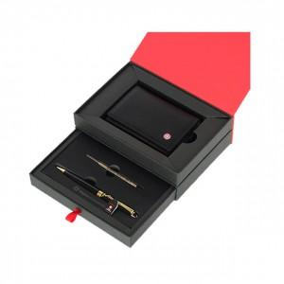 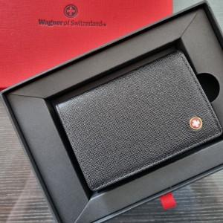

【상세/제작정보】

【인쇄/포장옵션】 | 레이저, 불박, 볼펜 레이저+지갑 불박 / 포장지포장

【공급단가】 | 수량 | 30~ | 100~ | 300~ | 500~ | 1,000~
*VAT별도 | 단가 | 27,300원 | 26,880원 | 26,250원 | 25,200원 | 24,140원

【상품 URL】 | https://www.synergygift.co.kr:443/src/goods_detail.php?gdno=14238

